Hoja 1
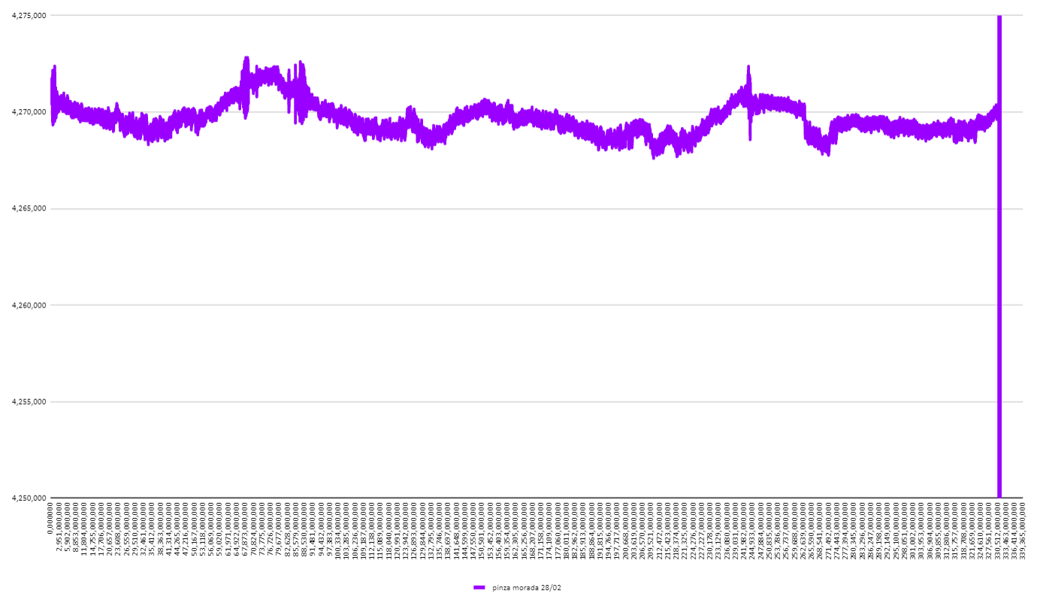
dia de hidratacion 23 de febrero
 |  | se desconecto la pinza morada |  | se comecto ventilador | se hidrato el 2 de marzo
inicio de toma de datos 24 de febrero tipo 3:30 pm |  | fin de esta toma de datos el 28 a las 3
 |  |  |  | se comenzo a las 12:00 del 1/03 y el ventilador hizo que bajara la grafica | a las 18:00 hay pico de maximo espesor | a las 10:35 esta el tercer pico de minimo espesor
a las 00:50 hace un pico de maximo espesor | a las 10:00 del 26/02 se ve el primer pico de minimo espesor |  | inicio a las 15:00 del 28/02 | a las 22:35 hay pico de maximo grosor | a las 04:00 del 03/03 esta el primer pico de minimo espesor | a las 20:30 hay pico de maximo espesor
a las 10:00 del 25/02 se ve el primer pico de valor minimo de espesor | a las 11:48 esta el segundo pico de minimo espesor |  | a las 02:00 del 1/03 hay pico de maximo espesor | termino a las 10:25 del 2/03 | a las 06:00 esta el segundo pico de minimo espesor | a las 05:00 del 04/03 hay pico de minimo espesor
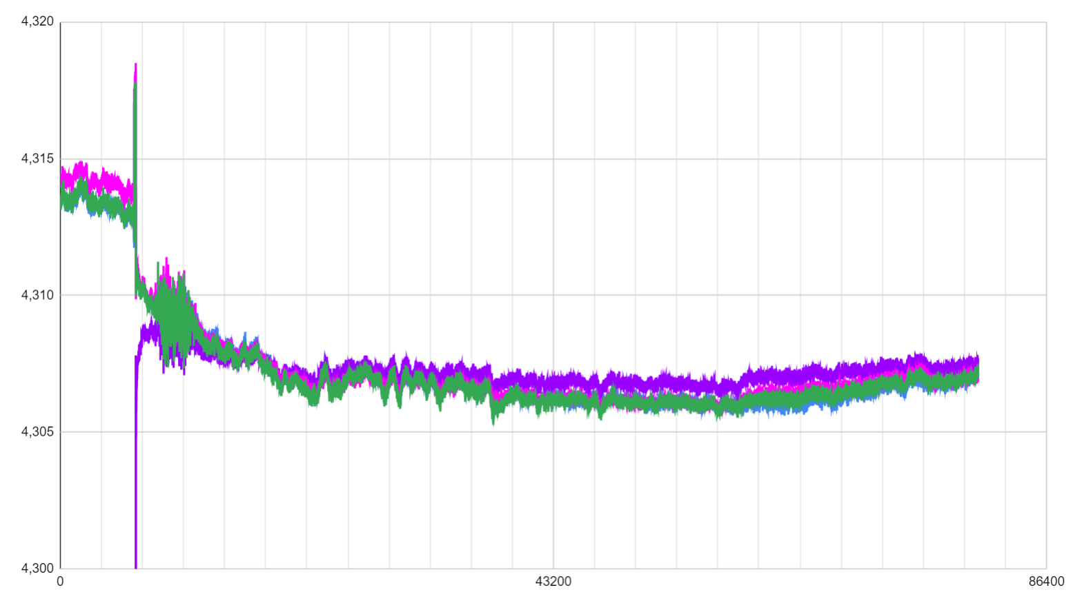
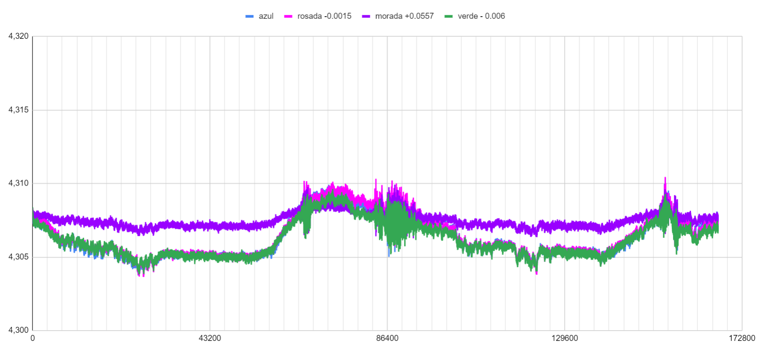
a las 13:00 se nota el segundo pico de minimo espesor | a las 02:00 del 27/02 hay pico de maximo espesor |  | a las 11:00 hay pico de minimo espesor
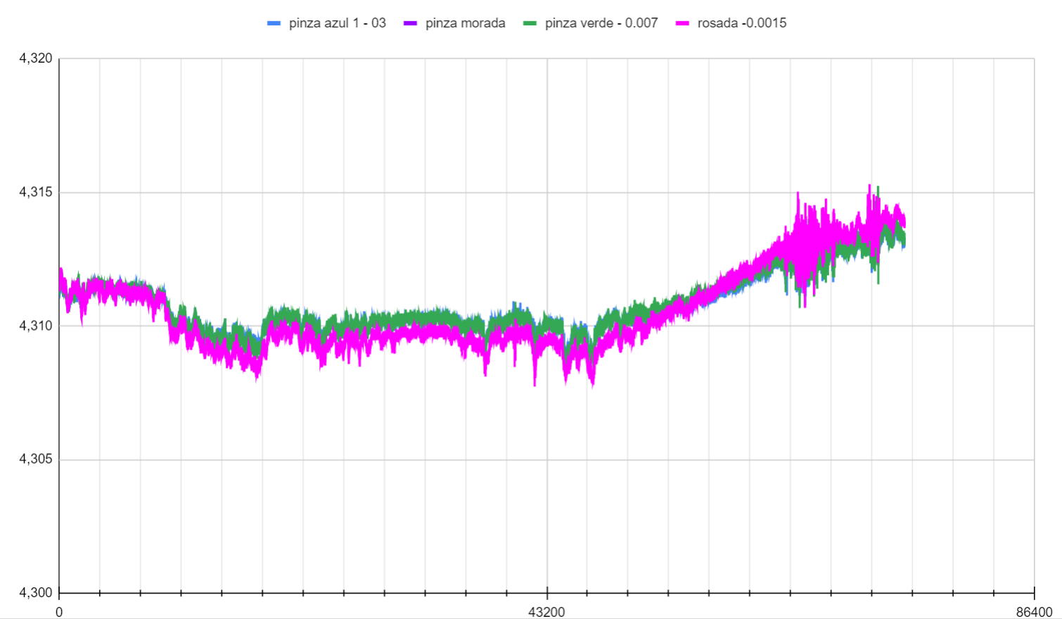
a las 16:00 vemos el tercer pico de minimo espesor | a las 11:05 hay pico de minimo espesor
a las 04:35 h notamos pico de maximo espesor | a las 18:50 esta el ultimo pico de maximo espesor

